LADIES JEANS
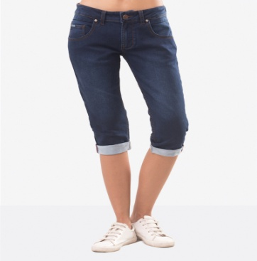
Nomor | Gambar | Kode | Nama | Warna | Deskripsi | Material | Size Chart ( DALAM INCHI) |  |  |  | STOK | Berat | PRICE TAG | PP | PS
1 |  |  | JASMINE CAPRI JEANS | Blue Dark | Celana berpotongan panjang sedikit di bawah lutut berkesan trendi dan kasual yang membuat anda semakin gaya. Menampillkan potongan skinny yang pas di bagian paha sampai dengan lutut memberi kesan tubuh lebih panjang jika dipadukan dengan atasan yang pas dengan badan. Cocok digunakan di acara santai. | 98 % Cotton | Size | Lingkar Pinggang | Lingkar Pinggul | Inseam
 |  | 211122 |  |  |  | 2% Elastane | S | 29 I/2 " | 35,5" | 17" | 10 | 500 gr | 369,000 | 22 | 11
 |  |  |  |  |  |  | M | 31 " | 37" | 17" | 20
 |  |  |  |  |  |  | L | 32,5" | 38,5" | 17,5" | 20
 |  |  |  |  |  |  |  |  |  |  | 10

 |  |  |  |  |  |  | TOTAL |  |  |  | 60

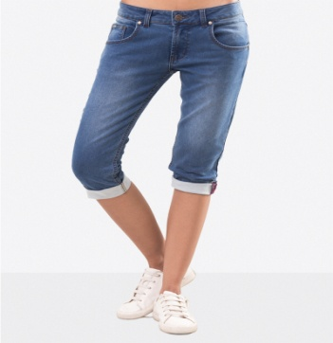
2 |  |  | JASMINE CAPRI JEANS | Blue Light | Celana berpotongan panjang sedikit di bawah lutut berkesan trendi dan kasual yang membuat anda semakin gaya. sedikit Efek handscrapping di bagian depan semakin menambah kesan modern dan kekinian. Menampillkan potongan skinny yang pas di bagian paha sampai dengan lutut memberi kesan tubuh lebih panjang jika dipadukan dengan atasan yang pas dengan badan. Cocok digunakan di acara santai. | 98 % Cotton | Size | Lingkar Pinggang | Lingkar Pinggul | Inseam | Stock
 |  | 211122 |  |  |  | 2% Elastane | S | 29 I/2 " | 35,5" | 17" | 10 | 500 gr | 369,000 | 22 | 11
 |  |  |  |  |  |  | M | 31 " | 37" | 17" | 20
 |  |  |  |  |  |  | L | 32,5" | 38,5" | 17,5" | 20
 |  |  |  |  |  |  | XL | 34,5" | 40,5" | 17,5" | 10
 |  |  |  |  |  |  | TOTAL |  |  |  | 60

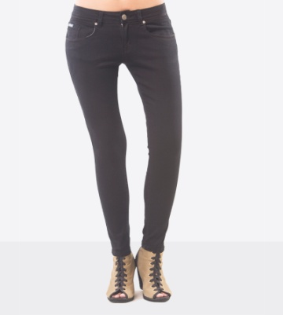
3 |  |  |  |  | Style super skinny kami akan membuat anda semakin gaya dengan potongan tanpa efek whiskers atau scratch. Style ini dipakai di pinggang (medium rise) yang memberi kesan siluet alami dari bagian pinggang sampai kaki anda. Bahan Stretch Denim kami dirancang untuk kenyamanan anda saat dipakai. | 98 % Cotton | Size | Lingkar Pinggang | Lingkar Pinggul | Inseam | Stock
 |  | 211121 | ADERA SUPER SKINNY JEANS | Black |  | 2% Elastane | S | 27 " | 30,5 " | 28,5 " | 10 | 500 gr | 390,000 | 24 | 12
 |  |  |  |  |  |  | M | 28,5 " | 32 " | 28,5 " | 20
 |  |  |  |  |  |  | L | 30 " | 33,5 " | 28,5 " | 20
 |  |  |  |  |  |  | XL | 31,5 " | 35 " | 28,5 " | 10

 |  |  |  |  |  |  | TOTAL |  |  |  | 60

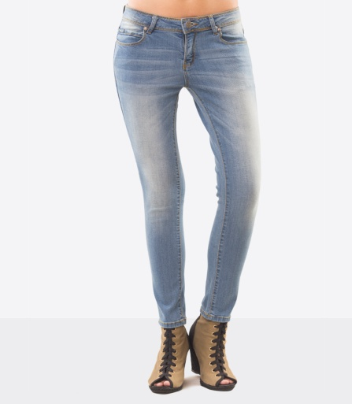
4 |  |  |  |  |  |  | Size | Lingkar Pinggang | Lingkar Pinggul | Inseam | Stock | 500 gr | 406,000 | 25 | 13
 |  | 211121 | AMORA SKINNY JEANS | Blue Light | Style skinny kami akan membuat anda semakin gaya dengan efek hand made whiskers pada bagian paha sampai lutut dan belakang. Style ini dipakai di pinggang (medium rise) yang memberi kesan siluet alami dari bagian pinggang sampai kaki anda. Bahan Stretch Denim kami dirancang untuk kenyamanan anda saat dipakai. | 98 % Cotton | 28 | 25 " | 39 " | 28 " | 20
 |  |  |  |  |  | 2% Elastane | 29 | 26 " | 40 " | 28 " | 26
 |  |  |  |  |  |  | 30 | 27 ' | 41 " | 28 " | 35
 |  |  |  |  |  |  | 31 | 28 " | 42 " | 28,1/2 " | 36
 |  |  |  |  |  |  | 32 | 29 " | 43 " | 28,1/2" | 9
 |  |  |  |  |  |  | 34 | 30 " | 44 " | 28,1/2" | 12
 |  |  |  |  |  |  | TOTAL |  |  |  | 138

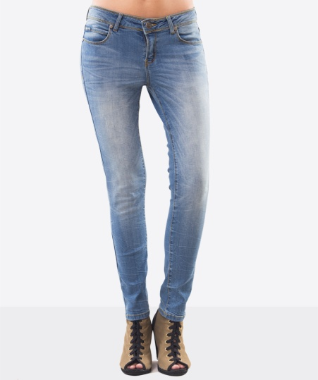
5 |  |  |  |  |  | 98 % Cotton | Size | Lingkar Pinggang | Lingkar Pinggul | Inseam | Stock | 500 gr | 422,000 | 25 | 13
 |  | 211121 | AMORA SKINNY JEANS | Blue Light Scratch | Style skinny kami akan membuat anda semakin gaya dengan efek hand made whiskers pada bagian paha sampai lutut dan belakang dan sedikit scratch di paha. Style ini dipakai di pinggang (medium rise) yang memberi kesan siluet alami dari bagian pinggang sampai kaki anda. Bahan Stretch Denim kami dirancang untuk kenyamanan anda saat dipakai. | 2% Elastane | 28 | 25 " | 39 " | 28 " | 2
 |  |  |  |  |  |  | 29 | 26 " | 40 " | 28 " | 2
 |  |  |  |  |  |  | 30 | 27 ' | 41 " | 28 " | 3
 |  |  |  |  |  |  | 31 | 28 " | 42 " | 28,1/2 " | 3
 |  |  |  |  |  |  | 32 | 29 " | 43 " | 28,1/2" | 1
 |  |  |  |  |  |  | 34 | 30 " | 44 " | 28,1/2" | 1
 |  |  |  |  |  |  | TOTAL |  |  |  | 12

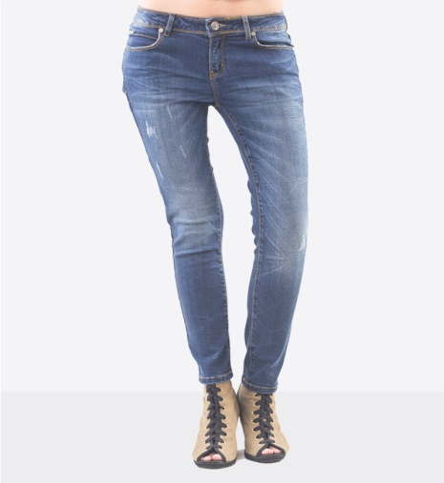
6 |  |  |  |  |  | 98 % Cotton | Size | Lingkar Pinggang | Lingkar Pinggul | Inseam | Stock | 500 gr | 422,000 | 25 | 13
 |  | 211121 | AMORA SKINNY JEANS | Blue Dark Scratch | Style skinny kami akan membuat anda semakin gaya dengan efek hand made whiskers pada bagian paha sampai lutut dan belakang dan sedikit scratch di paha. Style ini dipakai di pinggang (medium rise) yang memberi kesan siluet alami dari bagian pinggang sampai kaki anda. Bahan Stretch Denim kami dirancang untuk kenyamanan anda saat dipakai. | 2% Elastane | 28 | 25 " | 39 " | 28 " | 2
 |  |  |  |  |  |  | 29 | 26 " | 40 " | 28 " | 2
 |  |  |  |  |  |  | 30 | 27 ' | 41 " | 28 " | 3
 |  |  |  |  |  |  | 31 | 28 " | 42 " | 28,1/2 " | 3
 |  |  |  |  |  |  | 32 | 29 " | 43 " | 28,1/2" | 1
 |  |  |  |  |  |  | 34 | 30 " | 44 " | 28,1/2" | 1
 |  |  |  |  |  |  | TOTAL |  |  |  | 12

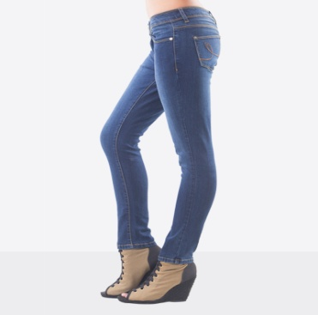
7 |  |  |  |  |  | 98 % Cotton | Size | Lingkar Pinggang | Lingkar Pinggul | Inseam | Stock | 500 gr | 422,000 | 25 | 13
 |  | 211121 | AMORA SKINNY JEANS | Blue Dark | Style skinny kami akan membuat anda semakin gaya dengan potongan polos tanpa efek whiskers atau scratch. Style ini dipakai di pinggang (medium rise) yang memberi kesan siluet alami dari bagian pinggang sampai kaki anda. Bahan Stretch Denim kami dirancang untuk kenyamanan anda saat dipakai. | 2% Elastane | 28 | 25 " | 39 " | 28 " | 18
 |  |  |  |  |  |  | 29 | 26 " | 40 " | 28 " | 20
 |  |  |  |  |  |  | 30 | 27 ' | 41 " | 28 " | 36
 |  |  |  |  |  |  | 31 | 28 " | 42 " | 28,1/2 " | 29
 |  |  |  |  |  |  | 32 | 29 " | 43 " | 28,1/2" | 12
 |  |  |  |  |  |  | 34 | 30 " | 44 " | 28,1/2" | 10
 |  |  |  |  |  |  | TOTAL |  |  |  | 125

MEN TOP
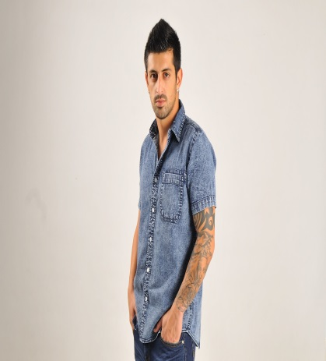
Nomor | Gambar | Kode | Nama | Warna | Deskripsi | Material | Size Chart-cm |  |  |  |  | Berat |  | Pricelist | PP | PS
 |  |  |  |  |  |  | Nomor | lingkar dada | lingkar bawah | Panjang Body | STOCK |  | 349,000 | Rp. 90,200 | 21 | 11
1 |  | 133012 | ALUCIO SHIRT | Blue Dark | Kemeja lengan pendek kami membuat anda semakin gaya dengan proses pencucian iced wash menampilkan warna indigo yang pecah berkesan bunga es yang menempel di baju. Dengan tampilan kemeja berkerah, berlengan pendek, bersaku tunggal di depan, style ini berkesan modern dan dapat digunakan untuk acara formal maupun informal. | 100% Katun | M | 100 | 104 | 71,5 cm | 27 | 300 gr
 |  |  |  |  |  |  | L | 107 | 108 | 73 cm | 51
 |  |  | Bay, gambar yang ini ambil dari gambar database lama ya? Yagn lama jangan didelete |  |  |  | XL | 111 | 115 | 75,5 cm | 50
 |  |  |  |  |  |  | XXL | 116 | 118 | 76,5 cm | 26
 |  |  |  |  |  |  | TOTAL |  |  |  | 154

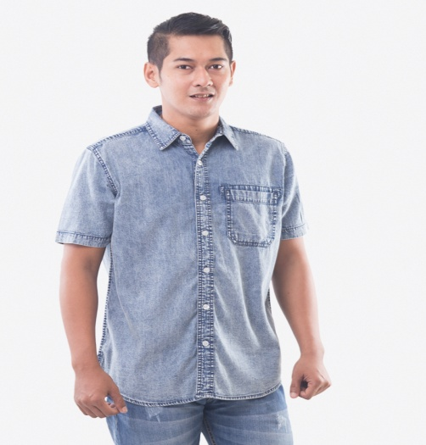
 |  |  |  |  |  |  | Nomor | lingkar dada | lingkar bawah | Panjang Body | STOCK |  | 349,000 | Rp. 90,200 | 21 | 11
2 |  | 133012 | ALUCIO SHIRT | Blue Light | Kemeja lengan pendek kami membuat anda semakin gaya dengan proses pencucian iced wash menampilkan warna indigo yang pecah berkesan bunga es yang menempel di baju. Dengan tampilan kemeja berkerah, berlengan pendek, bersaku tunggal di depan, style ini berkesan modern dan dapat digunakan untuk acara formal maupun informal. | 100% Katun | M | 100 | 104 | 71,5 cm | 26 | 300 gr
 |  |  |  |  |  |  | L | 107 | 108 | 73 cm | 49
 |  |  |  |  |  |  | XL | 111 | 115 | 75,5 cm | 48
 |  |  |  |  |  |  | XXL | 116 | 118 | 76,5 cm | 24
 |  |  |  |  |  |  |  |  |  |  | 147

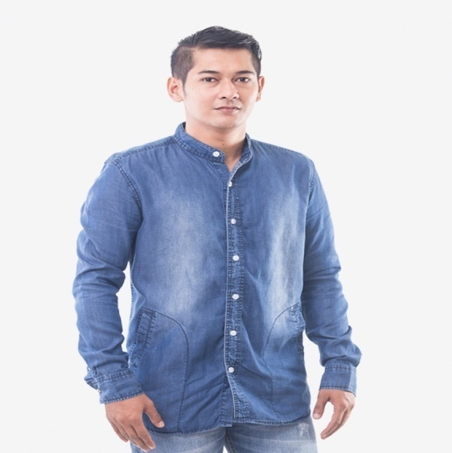
 |  |  |  |  |  |  | Nomor | lingkar dada | lingkar bawah | Panjang Body | STOCK |  |  |  | 21 | 11
3 |  | 133012 | AZZAM SHIRT | Blue Indigo | Koleksi kemeja dengan lengan panjang dengan pilihan dengan kerah mandarin style menjadikan penampilan anda semakin gaya. Menampilkan potongan dengan dua saku di samping berkesan formal maupun informal dan cocok digunakan di acara resmi atau santai. | 100% Katun | M | 106 | 107 | 74 cm | 30 | 300 gr | 349,000 | Rp. 90,250
 |  |  |  |  |  |  | L | 109 | 111 | 75,5 cm | 66
 |  |  |  |  |  |  | XL | 114 | 118 | 78,5 cm | 60
 |  |  |  |  |  |  | XXL | 119 | 122 | 79 cm | 24
 |  |  |  |  |  |  |  |  |  |  | 180

 |  |  |  |  |  |  | Nomor | lingkar dada | lingkar bawah | Panjang Body | STOCK
3 |  | 123002 | ESTEE T-SHIRT | Grey | Kaos dan celana jeans kami dibuat untuk saling melengkapi. Kaos Standar dengan logo Estee dan Oreli.co.id menjadi ikon yang wajib dikoleksi bagi member dan agen. Kaos kami menggunakan bahan katun berkualitas diproses dengan garment washing untuk meningkatkan kenyamanan saat dipakai. |  | S | 88 | 88 | 65 cm | 15 | 300 gr | 172,000 | Rp. 66,000 | 8 | 4
 |  |  |  |  |  | Katun Combed 20 s | M | 92 | 92 | 67 cm | 28
 |  |  |  |  |  |  | L | 96 | 96 | 69 cm | 29
 |  |  |  |  |  |  | XL | 100 | 100 | 71 cm | 18
 |  |  |  |  |  |  |  |  |  |  | 90

 |  |  |  |  |  |  | Nomor | lebar dada | Lebar bawah | Panjang Body | STOCK
4 |  | 123002 | ESTEE T-SHIRT | White | Kaos dan celana jeans kami dibuat untuk saling melengkapi. Kaos Standar dengan logo Estee dan Oreli.co.id menjadi ikon yang wajib dikoleksi bagi member dan agen. Kaos kami menggunakan bahan katun berkualitas diproses dengan garment washing untuk meningkatkan kenyamanan saat dipakai. |  | S | 88 | 88 | 65 cm |  | 300 gr | 172,000 | Rp. 66,000 | 8 | 4
 |  |  |  |  |  | Catton Combed 30s | M | 92 | 92 | 67 cm | 24
 |  |  |  |  |  |  | L | 96 | 96 | 69 cm | 24
 |  |  |  |  |  |  | XL | 100 | 100 | 71 cm | 10
 |  |  |  |  |  |  |  |  |  |  | 58

WOMEN TOP
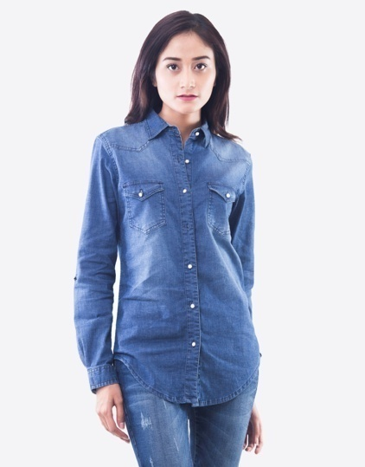
Nomor | Gambar | Kode | Nama | Warna | Deskripsi | Material | Size Chart-centi meter |  |  |  |  | Berat | Price list |  | PP | PS
 |  |  |  |  |  |  | Nomor | lingkar dada | lingkar bawah | panjang body | STOCK |  |  | 336,000 | 20 | 10
1 |  | 233011 | LEONA DRESS | Dark Blue | Kemeka klasik denim yang dapat digunakan untuk berbagai suasana dan musim. Dengan pilihan lengan panjang , menampilkan kancing depan dan kantong depan dobel dengan flip dan kerah basic (reguler point collar). | 100% Katun | S | 86 | 88 | 69 | BELUM FINISH | 300 gr
 |  |  |  |  |  |  | M | 90 | 92 | 71
 |  |  |  |  |  |  | L | 94 | 96 | 73
 |  |  |  |  |  |  | XL | 98 | 100 | 75
 |  |  |  |  |  |  | TOTAL |  |  |  | 0

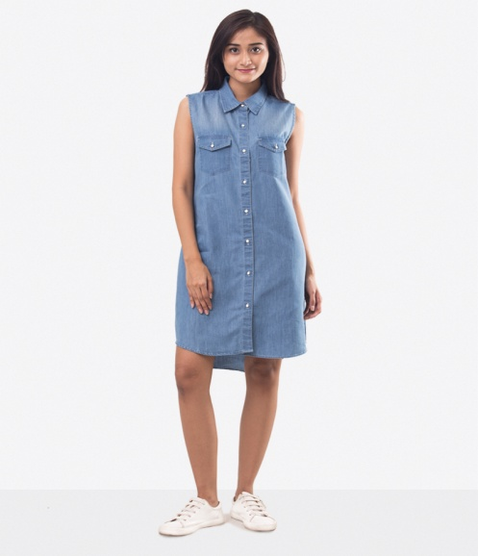
 |  |  |  |  |  |  | Size Chart-centi meter |  |  |  |  |  | Berat
2 |  | 253012 | YOLANDA DRESS | Blue Light | Dress klasik denim yang dapat digunakan untuk berbagai suasana dan musim. Dengan pilihan tanpa lengan , menampilkan kancing depan dan kantong depan dobel dengan flip dan kerah basic (reguler point collar). | 100% Katun | Nomor | lingkar dada | lingkar bawah | panjang body depan |  | STOCK |  | 328,000 | 20 | 10
 |  |  |  |  |  |  | S | 92 | 116 | 86 cm |  | 23 | 300 gr
 |  |  |  |  |  |  | M | 96 | 120 | 88 cm |  | 51
 |  |  |  |  |  |  | L | 100 | 124 | 90 cm |  | 45
 |  |  |  |  |  |  | XL | 104 | 128 | 92 cm |  | 26
 |  |  |  |  |  |  | TOTAL |  |  |  |  | 145

 |  |  |  |  |  |  |  | 92 | 116
 |  |  |  |  |  |  |  | 96 | 120
 |  |  |  |  |  |  |  | 100 | 124
 |  |  |  |  |  |  |  | 104 | 128

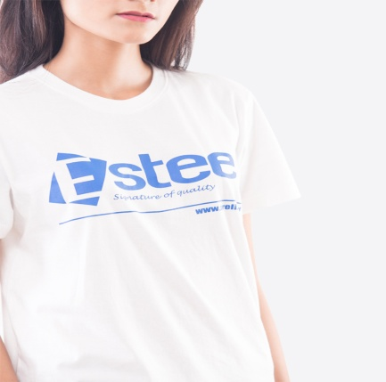
3 |  | 223002 | ESTEE T-SHIRT | white | Kaos dan celana jeans kami dibuat untuk saling melengkapi. Kaos Standar dengan logo Estee dan Oreli.co.id menjadi ikon yang wajib dikoleksi bagi member dan agen. Kaos kami menggunakan bahan katun berkualitas diproses dengan garment washing untuk meningkatkan kenyamanan saat dipakai. | 100% Katun | Nomor | lingkar dada | lingkar bawah | Panjang Body |  | STOCK | 300 gr | 172,000 | 8 | 4
 |  |  |  |  |  | Combed 30 s | S | 88 | 88 | 65 cm |  | INC MENS
 |  |  |  |  |  |  | M | 92 | 92 | 67 cm |  | INC MENS
 |  |  |  |  |  |  | L | 96 | 96 | 69 cm |  | INC MENS
 |  |  |  |  |  |  | XL | 100 | 100 | 71 cm |  | INC MENS
 |  |  |  |  |  |  | TOTAL

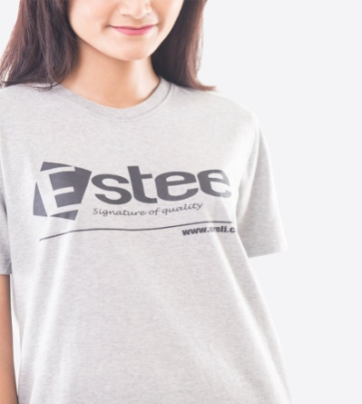
 |  |  |  |  |  |  | Nomor | lingkar dada | lingkar bawah | panjang body depan |  | STOCK |  | 172,000 | 8 | 4
5 |  | 223002 | ESTEE T-SHIRT | grey | Kaos dan celana jeans kami dibuat untuk saling melengkapi. Kaos Standar dengan logo Estee dan Oreli.co.id menjadi ikon yang wajib dikoleksi bagi member dan agen. Kaos kami menggunakan bahan katun berkualitas diproses dengan garment washing untuk meningkatkan kenyamanan saat dipakai. | 100% Katun | S | 88 | 88 | 65 cm |  | INCLD MENS | 300 gr
 |  |  |  |  |  | Combed 20 s | M | 92 | 92 | 67 cm |  | INCLD MENS
 |  |  |  |  |  |  | L | 96 | 96 | 69 cm |  | INCLD MENS
 |  |  |  |  |  |  | XL | 100 | 100 | 71 cm |  | INCLD MENS
 |  |  |  |  |  |  | TOTAL

WOMEN JACKET
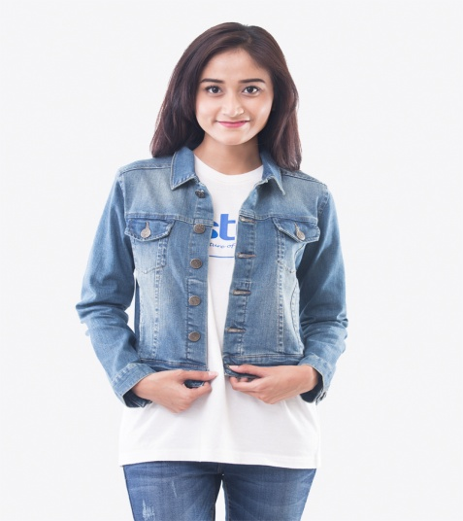
Nomor | Gambar | Kode | Nama | Warna | Deskripsi | Material | Size Chart |  |  |  |  | Berat | PRICELIST | PP | PS
 |  |  |  |  |  |  | Nomor | Lingkar Dada | Lingkar Bawah | Panjang Body | STOCK |  | 438,000 | 25 | 13
1 |  | 241312 | AGNES JACKET | Blue Light | Jaket denim klasik dengan potongan slim dan panjang di pinggang. Merupakan paduan yang sempurna terhadap segala jenis pakaian. Padukan dengan Celana Jeans atau dress akan membuat anda semakin gaya. | 98 % catton | S | 88 | 76 | 59 | 20 | 300 gr
 |  |  |  |  |  | 2 % Elastane | M | 92 | 80 | 60 | 40
 |  |  |  |  |  |  | L | 97 | 85 | 61 | 40
 |  |  |  |  |  |  | XL | 102 | 90 | 61.5 | 20
 |  |  |  |  |  |  | TOTAL |  |  |  | 120

